Figura 1
 | 2019 | 2020 | 2021 | 2022 | 2023
Arrivi | 131,381,653 | 55,702,138 | 78,670,967 | 118,514,633 | 133,636,709
Presenze | 436,739,271 | 208,447,085 | 289,178,142 | 412,008,532 | 447,170,049

FIGURA 1. ARRIVI E PRESENZE NEGLI ESERCIZI RICETTIVI. Anni 2019–2023, valori assoluti

Fonte: Istat, Movimento dei clienti negli esercizi ricettivi

Figura 2
 |  | var. % 2023/2022 | var. % 2023/2019
Residenti | Arrivi | 3.7 | -0.9
 | Presenze | 1.0 | -1.4
Non residenti | Arrivi | 23.2 | 4.4
 | Presenze | 16.5 | 6.1
Totale | Arrivi | 12.8 | 1.7
 | Presenze | 8.5 | 2.4

FIGURA 2. ARRIVI E PRESENZE NEGLI ESERCIZI RICETTIVI PER RESIDENZA DEI CLIENTI. Variazioni percentuali 2022-23 e 2019-23

Fonte: Istat, Movimento dei clienti negli esercizi ricettivi

Figura 3
 |  | var. % 2023/2022 | var. % 2023/2019
Esercizi alberghieri | Arrivi | 12.4 | -4.2
 | Presenze | 9.0 | -2.0
Esercizi extra-alberghieri | Arrivi | 13.7 | 19.0
 | Presenze | 7.8 | 10.3
Totale | Arrivi | 12.8 | 1.7
 | Presenze | 8.5 | 2.4

FIGURA 3. ARRIVI E PRESENZE NEGLI ESERCIZI RICETTIVI PER TIPOLOGIA RICETTIVA. Variazioni percentuali 2022-23 e 2019-23

Fonte: Istat, Movimento dei clienti negli esercizi ricettivi

Figura 4
 | 2023 |  |  | 2022
GEO | Residenti | Non residenti | Total | Residenti | Non residenti | Total | Var. % 2023/2022
Spagna | 183,129,528 | 301,857,957 | 484,987,485 | 180,184,036 | 271,440,904 | 451,624,940 | 7.4%
Francia | 321,903,813 | 138,367,983 | 460,271,796 | 324,342,680 | 125,449,581 | 449,792,261 | 2.3%
Italia | 212,987,794 | 234,182,255 | 447,170,049 | 210,939,098 | 201,069,434 | 412,008,532 | 8.5%
Germania | 351,060,606 | 80,378,429 | 431,439,035 | 332,792,753 | 67,616,302 | 400,409,055 | 7.7%
Grecia | 24,103,015 | 123,106,806 | 147,209,821 | 21,195,814 | 111,550,090 | 132,745,904 | 10.9%
Paesi Bassi | 83,168,429 | 59,104,032 | 142,272,461 | 84,478,125 | 48,160,140 | 132,638,265 | 7.3%
Austria | 36,742,409 | 91,023,501 | 127,765,910 | 35,592,486 | 79,470,210 | 115,062,696 | 11.0%
Polonia | 75,786,956 | 17,010,905 | 92,797,861 | 75,194,553 | 14,759,246 | 89,953,799 | 3.2%
Croazia | 8,083,165 | 84,257,983 | 92,341,148 | 7,726,655 | 82,278,728 | 90,005,383 | 2.6%
Portogallo | 27,939,627 | 56,947,203 | 84,886,830 | 27,363,326 | 49,584,659 | 76,947,985 | 10.3%
Svezia | 48,316,077 | 15,580,042 | 63,896,119 | 48,958,144 | 13,967,415 | 62,925,559 | 1.5%
Svizzera | 32,858,344 | 26,452,859 | 59,311,203 | 33,446,345 | 22,193,751 | 55,640,095 | 6.6%
Rep. Ceca | 32,480,862 | 23,361,609 | 55,842,471 | 32,459,645 | 18,139,667 | 50,599,312 | 10.4%
Belgio | 23,102,177 | 21,594,425 | 44,696,602 | 23,646,343 | 19,377,781 | 43,024,124 | 3.9%
Irlanda | 16,274,003 | 24,362,147 | 40,636,150 | 18,456,000 | 16,474,828 | 34,930,828 | 16.3%
Danimarca | 24,268,566 | 14,677,540 | 38,946,106 | 25,017,892 | 13,421,956 | 38,439,848 | 1.3%
Norvegia | 25,907,064 | 11,137,428 | 37,044,492 | 26,313,965 | 9,813,229 | 36,127,194 | 2.5%
Ungheria | 16,314,547 | 14,173,761 | 30,488,308 | 17,081,903 | 12,364,137 | 29,446,040 | 3.5% | FIGURA 4. PRESENZE NEGLI ESERCIZI RICETTIVI PER PAESE UE DI DESTINAZIONE E RESIDENZA DEI CLIENTI. Anno 2023, valori assoluti e variazioni percentuali 2022-23
Romania | 24,738,466 | 4,467,102 | 29,205,568 | 22,976,069 | 3,638,152 | 26,614,221 | 9.7%
 | Non residenti |  | Residenti |  | Var. % 2023/2022
Spagna | 301,857,957 | Spagna | 183,129,528 | 1 | 7.4%
Francia | 138,367,983 | Francia | 321,903,813 | 2 | 2.3%
Italia | 234,182,255 | Italia | 212,987,794 | 3 | 8.5%
Germania | 80,378,429 | Germania | 351,060,606 | 4 | 7.7%
Grecia | 123,106,806 | Grecia | 24,103,015 | 5 | 10.9%
Paesi Bassi | 59,104,032 | Paesi Bassi | 83,168,429 | 6 | 7.3%
Austria | 91,023,501 | Austria | 36,742,409 | 7 | 11.0%
Polonia | 17,010,905 | Polonia | 75,786,956 | 8 | 3.2%
Croazia | 84,257,983 | Croazia | 8,083,165 | 9 | 2.6%
Portogallo | 56,947,203 | Portogallo | 27,939,627 | 10 | 10.3%
Svezia | 15,580,042 | Svezia | 48,316,077 | 11 | 1.5%
Rep. Ceca | 23,361,609 | Rep. Ceca | 32,480,862 | 13 | 10.4%
Belgio | 21,594,425 | Belgio | 23,102,177 | 14 | 3.9%
Irlanda | 24,362,147 | Irlanda | 16,274,003 | 15 | 16.3%
Danimarca | 14,677,540 | Danimarca | 24,268,566 | 16 | 1.3%
Ungheria | 14,173,761 | Ungheria | 16,314,547 | 18 | 3.5%
Romania | 4,467,102 | Romania | 24,738,466 | 19 | 9.7%
Bulgaria | 14,554,042 | Bulgaria | 12,311,004 | 20 | 11.1%
Finlandia | 5,751,832 | Finlandia | 17,080,229 | 21 | 3.9%
Slovenia | 11,532,874 | Slovenia | 4,569,928 | 22 | 3.5%
Cipro | 14,428,337 | Cipro | 1,207,788 | 23 | 9.7%
Slovacchia | 4,720,206 | Slovacchia | 9,639,648 | 24 | 16.3%
Malta | 9,206,833 | Malta | 685,459 | 26 | 20.5%
Lituania | 3,001,947 | Lituania | 5,471,881 | 28 | 5.0%
Estonia | 3,371,044 | Estonia | 3,003,818 | 29 | 7.1%
Lettonia | 2,577,784 | Lettonia | 1,793,070 | 30 | 12.6%
Lussemburgo | 3,012,273 | Lussemburgo | 473,681 | 31 | 5.8%
Bulgaria | 12,311,004 | 14,554,042 | 26,865,046 | 11,286,336 | 12,886,955 | 24,173,291 | 11.1%
Finlandia | 17,080,229 | 5,751,832 | 22,832,061 | 16,996,271 | 4,974,995 | 21,971,266 | 3.9%
Slovenia | 4,569,928 | 11,532,874 | 16,102,802 | 5,503,765 | 10,054,900 | 15,558,665 | 3.5%
Cipro | 1,207,788 | 14,428,337 | 15,636,125 | 1,317,451 | 12,934,983 | 14,252,434 | 9.7%
Slovacchia | 9,639,648 | 4,720,206 | 14,359,854 | 8,697,709 | 3,651,100 | 12,348,809 | 16.3%
Serbia | 6,858,331 | 5,582,604 | 12,440,935 | 7,306,219 | 4,939,394 | 12,245,613 | 1.6%
Malta | 685,459 | 9,206,833 | 9,892,292 | 661,199 | 7,549,225 | 8,210,424 | 20.5%
Islanda | 1,961,430 | 7,557,161 | 9,518,591 | 1,968,404 | 6,578,780 | 8,547,184 | 11.4%
Lituania | 5,471,881 | 3,001,947 | 8,473,828 | 5,458,686 | 2,614,444 | 8,073,130 | 5.0%
Estonia | 3,003,818 | 3,371,044 | 6,374,862 | 3,031,814 | 2,919,059 | 5,950,873 | 7.1%
Lettonia | 1,793,070 | 2,577,784 | 4,370,854 | 1,769,701 | 2,113,221 | 3,882,922 | 12.6%
Lussemburgo | 473,681 | 3,012,273 | 3,485,954 | 488,592 | 2,807,759 | 3,296,351 | 5.8%
Nord Macedonia | 668,340 | 1,404,586 | 2,072,926 | 675,621 | 1,143,265 | 1,818,886 | 14.0%
Liechtenstein | 4,525 | 217,741 | 222,266

UE27 | 1,566,636,546 | 1,376,610,852 | 2,943,247,398 | 1,543,617,046 | 1,211,269,871 | 2,754,886,917 | 6.8%
 |  |  |  |  |  |  |  |  | Fonte: Eurostat

Figura 5
RESIDENZA | gen | feb | mar | apr | mag | giu | lug | ago | set | ott | nov | dic
Residenti | 10,844,945 | 9,113,918 | 9,985,077 | 13,109,684 | 11,599,827 | 24,981,389 | 37,275,842 | 46,360,628 | 19,900,161 | 9,898,896 | 8,460,707 | 11,456,720
Non residenti | 7,566,036 | 9,487,659 | 10,433,155 | 16,894,983 | 22,454,283 | 29,204,324 | 37,989,324 | 36,247,678 | 29,981,365 | 19,152,955 | 7,277,583 | 7,492,910
Totale | 18,410,981 | 18,601,577 | 20,418,232 | 30,004,667 | 34,054,110 | 54,185,713 | 75,265,166 | 82,608,306 | 49,881,526 | 29,051,851 | 15,738,290 | 18,949,630
Residenti | 5.1% | 4.3% | 4.7% | 6.2% | 5.4% | 11.7% | 17.5% | 21.8% | 9.3% | 4.6% | 4.0% | 5.4%
Non residenti | 3.2% | 4.1% | 4.5% | 7.2% | 9.6% | 12.5% | 16.2% | 15.5% | 12.8% | 8.2% | 3.1% | 3.2%

FIGURA 5. PRESENZE NEGLI ESERCIZI RICETTIVI PER MESE E RESIDENZA DEI CLIENTI. Anno 2023, valori assoluti

 |  |  |  |  |  | 261,940,711
 |  |  |  |  |  | 447,170,049
 |  |  |  |  |  | 58.6%

Fonte: Istat, Movimento dei clienti negli esercizi ricettivi

Figura 6
FIGURA 6. PRESENZE NEGLI ESERCIZI RICETTIVI PER REGIONE DI DESTINAZIONE. Variazione percentuale 2022-23
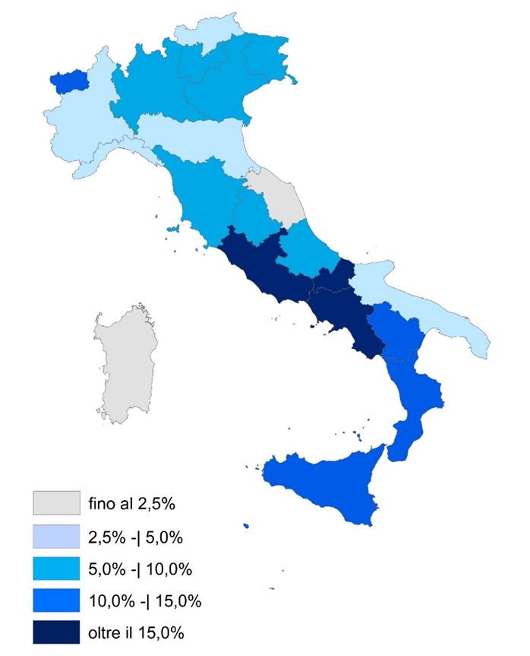

Fonte: Istat, Movimento dei clienti negli esercizi ricettivi

Figura 7
FIGURA 7. PRESENZE NEGLI ESERCIZI RICETTIVI PER REGIONE DI DESTINAZIONE. Variazione percentuale 2022-23 e 2019-23

 | Var.% 2019-2023
0.048064671653 | -0.032203128137
0.1098952853 | 0.018551881942
0.072451015221 | 0.032412024236
0.049972159951 | 0.072576731492
0.0772881367 | 0.038570399485
0.090659794836 | 0.0092681672336
0.063777508892 | 0.098756192801
0.039723123356 | 0.066953863936
0.026908978872 | -0.029333591873
0.075383303248 | -0.042805876312
0.078685446135 | 0.091646030105
0.0056771871807 | 0.027951267019
0.24894798342 | 0.15031975373
0.064949889691 | 0.1016914852
0.19151754215 | 0.12542164701
0.16586440582 | -0.059845924579
0.043680528787 | 0.089413448941
0.14355842378 | -0.071926565371
0.1165675866 | -0.14815083944
0.11263684155 | 0.088214296182
-0.034037006278 | -0.062416227246
0.083324660374 | 0.021980464404
REGIONE | Var.% 2022-2023 | Var.% 2019-2023
Piemonte | 4.8% | -3.2%
Valle d'Aosta | 11.0% | 1.9%
Lombardia | 7.2% | 3.2%
Bolzano | 5.0% | 7.3%
Trento | 7.7% | 3.9%
Veneto | 9.1% | 0.9%
FVG | 6.4% | 9.9%
Liguria | 4.0% | 6.7%
Emilia-Romagna | 2.7% | -2.9%
Toscana | 7.5% | -4.3%
Umbria | 7.9% | 9.2%
Marche | 0.6% | 2.8%
Lazio | 24.9% | 15.0%
Abruzzo | 6.5% | 10.2%
Molise | 19.2% | 12.5%
Campania | 16.6% | -6.0%
Puglia | 4.4% | 8.9%
Basilicata | 14.4% | -7.2%
Calabria | 11.7% | -14.8%
Sicilia | 11.3% | 8.8%
Sardegna | -3.4% | -6.2% | Fonte: Istat, Movimento dei clienti negli esercizi ricettivi
ITALIA | 8.3% | 2.2%

Figura 8
FIGURA 8. PRESENZE NEI BRAND TERRITORIALI. Variazione percentuale 2022-23 e 2019-23

Brand | Var. 2023/2022 | Var. 2023/2019 | Presenze 2023
Chianti | 4.1% | -4.2% | 1,163,621
Cilento | -1.0% | -36.8% | 2,069,960
Cinque Terre | 8.7% | 13.4% | 655,703
Costa degli Dei | 17.0% | -2.8% | 2,419,032
Costiera amalfitana | 12.8% | 4.6% | 2,206,459
Costiera sorrentina e Capri | 13.2% | 2.7% | 5,405,845
Gallura e Costa Smeralda | -8.5% | -13.4% | 5,085,273
Gargano e Isole Tremiti | 0.1% | -1.3% | 4,040,253
Isole Eolie | 6.6% | 0.7% | 482,313
ITALIA | 8.5% | 2.4% | 447,170,049
Lago di Como | 5.1% | 4.5% | 3,609,212
Lago di Garda | 0.5% | 7.3% | 25,801,268
Lago Maggiore | 8.5% | 10.9% | 4,616,419
Langhe e Roero | 1.3% | 6.0% | 868,050
Maremma toscana e laziale | 1.0% | 7.4% | 13,010,267
Riviera dei fiori | 4.4% | 4.3% | 3,314,886
Riviera romagnola | 0.9% | -5.8% | 25,742,192
Salento | 6.5% | 12.7% | 6,459,769
Val di Fassa e Val di Fiemme | 9.5% | 5.6% | 4,648,934 | Fonte: Istat, Movimento dei clienti negli esercizi ricettivi
Val Gardena | 6.6% | 9.9% | 2,795,969
Val Pusteria | 8.0% | 7.4% | 11,165,172
Valle d'Itria | 3.4% | 12.4% | 1,943,723
Versilia | 4.7% | -3.7% | 2,475,228

Figura 9
Anno | Platform | Istat | Anno | Fonte | Residenza | Presenze
2018 | 65,861,505 | 94,751,641 | 2018 | Istat | NRES | 49,519,854
2019 | 76,044,409 | 101,202,774 | 2019 | Istat | NRES | 52,987,666
2020 | 30,283,865 | 53,963,948 | 2020 | Istat | NRES | 17,252,852
2021 | 44,892,223 | 74,087,776 | 2021 | Istat | NRES | 28,934,633
2022 | 84,105,950 | 104,293,841 | 2022 | Istat | NRES | 54,707,450
2023 | 100,439,300 | 116,663,501 | 2023 | Istat | NRES | 65,026,598
 |  |  | 2018 | Istat | RES | 45,231,787
 |  |  | 2019 | Istat | RES | 48,215,108
FIGURA 9. PRESENZE NEGLI ALLOGGI PER VACANZE E ALTRE STRUTTURE PER BREVI SOGGIORNI (a) SECONDO LE DUE FONTI. Anni 2018-2023, valori assoluti |  |  | 2020 | Istat | RES | 36,711,096
 |  |  | 2021 | Istat | RES | 45,153,143
 |  |  | 2022 | Istat | RES | 49,586,391
 |  |  | 2023 | Istat | RES | 51,636,903
 |  |  | 2018 | Istat | TOT | 94,751,641
 |  |  | 2019 | Istat | TOT | 101,202,774
 |  |  | 2020 | Istat | TOT | 53,963,948
 |  |  | 2021 | Istat | TOT | 74,087,776
 |  |  | 2022 | Istat | TOT | 104,293,841
 |  |  | 2023 | Istat | TOT | 116,663,501
 |  |  | 2018 | Platform | NRES | 48,964,580
 |  |  | 2019 | Platform | NRES | 56,348,486
 |  |  | 2020 | Platform | NRES | 15,124,326
 |  |  | 2021 | Platform | NRES | 25,125,252
 |  |  | 2022 | Platform | NRES | 59,633,842
 |  |  | 2023 | Platform | NRES | 74,244,441
 |  |  | 2018 | Platform | RES | 16,896,925
Fonte: Istat, Movimento dei clienti negli esercizi ricettivi e Dati Platform |  |  | 2019 | Platform | RES | 19,695,923
(a) Classificazione ATECO 55.2. |  |  | 2020 | Platform | RES | 15,159,539
 |  |  | 2021 | Platform | RES | 19,766,971
 |  |  | 2022 | Platform | RES | 24,472,108
 |  |  | 2023 | Platform | RES | 26,194,859
 |  |  | 2018 | Platform | TOT | 65,861,505
 |  |  | 2019 | Platform | TOT | 76,044,409
 |  |  | 2020 | Platform | TOT | 30,283,865
 |  |  | 2021 | Platform | TOT | 44,892,223
 |  |  | 2022 | Platform | TOT | 84,105,950
 |  |  | 2023 | Platform | TOT | 100,439,300

Figura 10
FIGURA 10. PRESENZE DEI CLIENTI NON RESIDENTI NEGLI ESERCIZI RICETTIVI PER PAESE ESTERO DI PROVENIENZA. Anno 2023, quota percentuale
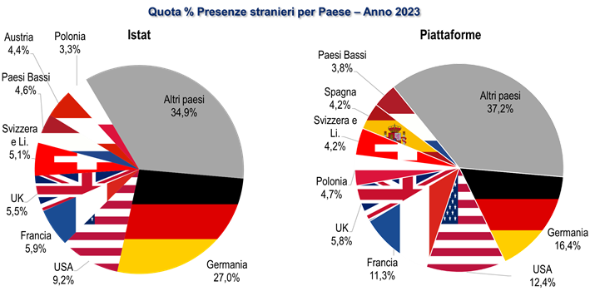

Fonte: Istat, Movimento dei clienti negli esercizi ricettivi e Dati Platform

Figura 11
FIGURA 11. PRIMI 3 PAESI ESTERI DI PROVENIENZA PER PRESENZE DEI CLIENTI NEGLI ESERCIZI RICETTIVI E REGIONE DI DESTINAZIONE. Anno 2023, primi 3 Paesi Esteri di provenienza
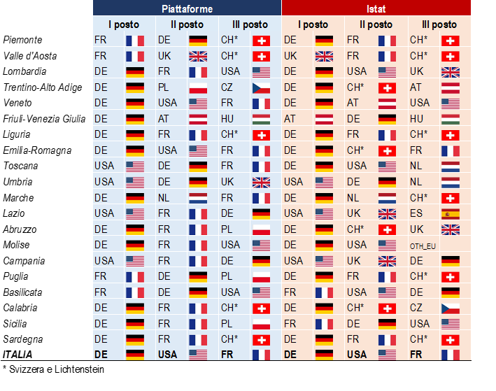

Fonte: Istat, Movimento dei clienti negli esercizi ricettivi e Dati Platform

